AER_linear_layer
version0--串行版
数据流 | 数据有效，BRAM使能拉高-->延迟两周期数据到达（实际是一周期），筛选数据--> 数据累加
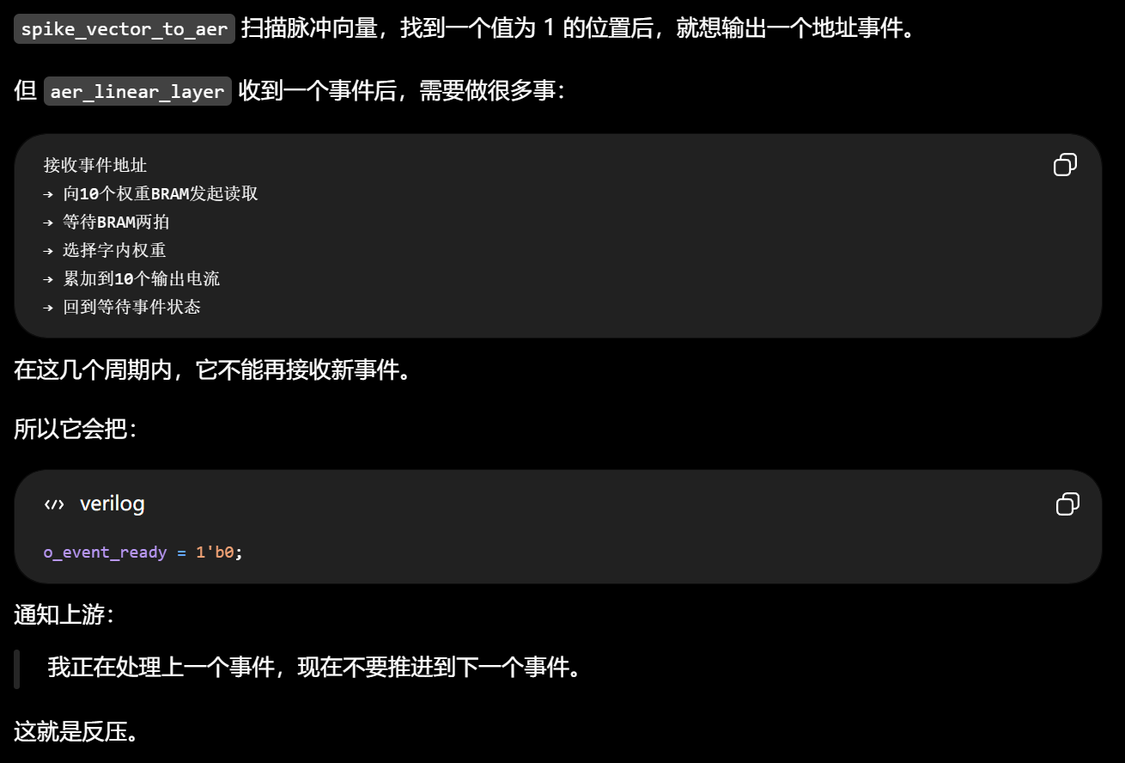

 | S_WAIT_EVENT | S_WAIT_BRAM | S_WAIT_BRAM | S_ACCUM | S_WAIT_EVENT
 | ready=1 | ready=0 |  |  | ready=1
 | valid=1 event_addr=
 | event_accept=1
BRAM | bram_ena=1
 |  | wait_cnt_reg=0 | wait_cnt_reg=1
 |  |  | DATA_ARRIVED!
 | event_offset_reg
 |  |  | select_weight_from_word

version1--流水线版

 |  | 数据有效(0) | 数据有效(1) | 数据有效（2）
 | stage[0] |  | BRAM延迟0/1(0) | BRAM延迟0/1(1) | 。。。
 | stage[1] |  |  | 筛选数据（0） | 筛选数据（1） | 。。。
 | stage[2] |  |  |  | 数据累加（0） | 数据累加（1） | 。。。

 | 0 | 1 | 2 | 3
 |  | 0 | 1 | 2
 | event_acc
 |  | req_valid_reg
 |  | req_bram_adr_reg | valid_pipe[0]
 |  | req_offset_reg |  | valid_pipe[1]
 |  |  | offset_pipe[0] |  | valid_pipe[2]
 |  |  |  | offset_pipe[1]
 |  |  |  |  | offset_pipe[2]

 | event_acc(0) offset、addr | event_acc(1) offset、addr

 |  | pipe[0]

 |  |  | pipe[1]

 |  |  |  | pipe[2]

数据顺序事宜
